【幼児用】１週目
幼児用
チャレンジ・カード
１週間目
チャレンジコースをきめて
スマイルマークにいろをぬりましょう。
チャレンジするコースのめあてを
きめましょう。
○のかずをかきましょう。
 |  | ぱっちり！モグモグ”ツーウィーク” |  |  |  |  |  | えんのなまえ |  |  |  |  |  | さ | い
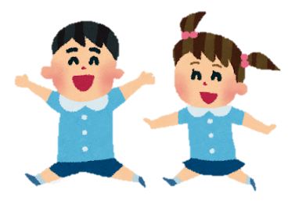 |  |  |  |  |  |  |  | なまえ
 |  |  |  |  |  | ★よくできたら○を あまりできなかったら△を つけようね。 いろをきめて、ぬってもいいよ。
 |  |  |  |  |  | 日 | 日 | 日 | 日 | 日 | 日 | 日
 |  | はやおき | コース | じ ふんまでに おきる | 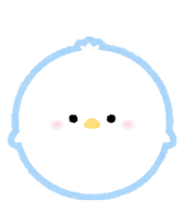 |  |  |  |  |  |  |  | 

 |  | あさごはん | コース | どちらかに○しるし □たべる □バランスよくたべる

 |  | しょくじちゅうは ノーテレビ | コース | しょくじちゅうは テレビをけす

 |  | そとあそび | コース | １にちに じかん ふん そとであそぶ

 |  | テレビ | コース | テレビをみるじかん じかん ふんまでにする

 |  |  | コース
 |  | ★ゲーム・えほん・おてつだいなど、じゆうにきめてやってみよう！
 |  | はやね | コース | じ ふんまでに ねる
ごほうびシール
２しゅうかんめにもチャレンジ！
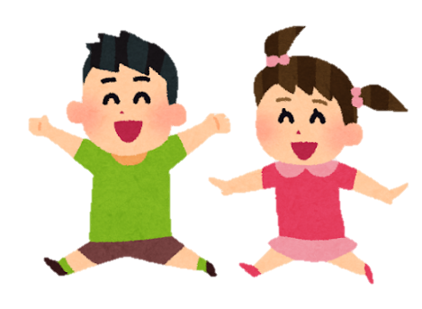 | よくがんばりましたね。 とくにがんばったのはどんなことだったかな？ |  |  |  |  | おうちの方からも、一言お願いします。

【幼児用】２週目
幼児用
チャレンジ・カード
２週間目
チャレンジコースをきめて
スマイルマークにいろをぬりましょう。
チャレンジするコースのめあてをきめましょう。２週目はすこしレベルアップしてみるかな。
○のかずをかきましょう。
 | ぱっちり！モグモグ”ツーウィーク” |  |  |  |  | えんのなまえ |  |  |  |  | さ | い
 |  |  |  |  |  | なまえ
 |  |  |  | ★よくできたら○を あまりできなかったら△を つけようね。 いろをきめて、ぬってもいいよ。
 |  |  |  | 日 | 日 | 日 | 日 | 日 | 日 | 日
 | はやおき | コース | じ ふんまでに おきる

 | あさごはん | コース | どちらかに○しるし □たべる □バランスよくたべる

 | しょくじちゅうは ノーテレビ | コース | しょくじちゅうは テレビをけす

 | そとあそび | コース | １にちに じかん ふん そとであそぶ

 | テレビ | コース | テレビをみるじかん じかん ふんまでにする

 |  | コース
 | ★ゲーム・えほん・おてつだいなど、じゆうにきめてやってみよう！
 | はやね | コース | じ ふんまでに ねる
ごほうびシール
よくがんばりましたね。 チャレンジするまえと、かわったことがあるかな？ |  |  |  | おうちの方からも、一言お願いします。

